Acciones
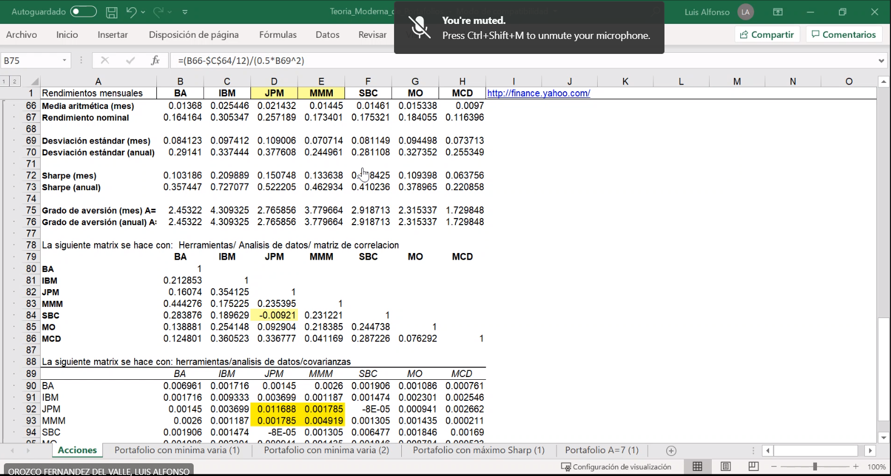
Rendimientos mensuales | BA | IBM | JPM | MMM | SBC | MO | MCD
Dec-00 | -0.044343891403 | -0.090909090909 | 0.23220276014 | 0.20650813517 | -0.13082995637 | 0.16813435669 | 0.066666666667
Nov-00 | 0.020624559423 | -0.049553340896 | -0.1895610052 | 0.040010329815 | -0.047670901602 | 0.042662149107 | 0.034956361369
Oct-00 | 0.051356789385 | -0.12541740012 | -0.0080943921191 | 0.060355650268 | 0.16234601279 | 0.24416073729 | 0.026914561605
Sep-00 | 0.20244780982 | -0.14688125721 | -0.17337944054 | -0.020325489072 | 0.1941654595 | 0.0074842559983 | 0.009930530066
Aug-00 | 0.10208947602 | 0.17740351128 | 0.12170826911 | 0.03904737927 | -0.018723614298 | 0.17821765988 | -0.056703323232
Jul-00 | 0.16741341846 | 0.024528595347 | 0.088975365307 | 0.085089853588 | -0.027291235781 | -0.049412029876 | -0.037951551341
Jun-00 | 0.070400502236 | 0.020970333284 | -0.07489610299 | -0.032070139486 | 0.0071535015425 | 0.034767572784 | -0.080279148726
May-00 | -0.012139142635 | -0.037560458133 | 0.035528574099 | -0.0036848202577 | -0.0028536986809 | 0.19428502821 | -0.059114108158
Apr-00 | 0.049587835134 | -0.058073366528 | -0.16844449861 | -0.021877178572 | 0.045773341835 | 0.054218392434 | 0.018393838199
Mar-00 | 0.023688062571 | 0.15206087508 | 0.094976529545 | 0.0042526349354 | 0.11589372621 | 0.052975013194 | 0.17716803779
Feb-00 | -0.16710035484 | -0.084629672626 | -0.013167739325 | -0.058077090073 | -0.11953324298 | -0.032933437131 | -0.15050360875
Jan-00 | 0.073906161452 | 0.04056050624 | 0.044492378602 | -0.043423000294 | -0.11571100893 | -0.092390694018 | -0.072868186086
Dec-99 | 0.019999651183 | 0.046695066916 | 0.0056637175238 | 0.024199119799 | -0.073910584013 | -0.10712629464 | -0.11885154832
Nov-99 | -0.11524243059 | 0.048981228403 | -0.11461293638 | 0.010856843562 | -0.0020730935812 | -0.0047402627103 | 0.10909259499
Oct-99 | 0.080644239153 | -0.18801849044 | 0.16398960305 | -0.010410012211 | 0.033047048911 | -0.22851900208 | -0.046242962901
Sep-99 | -0.059309936829 | -0.028600168994 | -0.099327642581 | 0.01653507198 | 0.067791951799 | -0.075128096342 | 0.045317095599
Aug-99 | 0.0016677665396 | -0.0089482960754 | 0.085967940116 | 0.080807181298 | -0.15864427479 | 0.0050333519202 | -0.0074946337553
Jul-99 | 0.031249565978 | -0.027562993927 | -0.10486079705 | 0.011502440343 | -0.010774479371 | -0.073093814692 | 0.013676803524
Jun-99 | 0.04606242872 | 0.1142210278 | 0.19516477054 | 0.013847466385 | 0.13447545288 | 0.053105098322 | 0.068181105162
May-99 | 0.0387340505 | 0.1090527486 | -0.12272702271 | -0.030349848181 | -0.082959161856 | 0.099823612832 | -0.091443325661
Apr-99 | 0.19485074246 | 0.18018843383 | 0.01895759328 | 0.25795033323 | 0.18713181819 | -0.0035534857015 | -0.064827834385
Mar-99 | -0.045613079019 | 0.044183489446 | 0.021977479355 | -0.044726278369 | -0.10756578947 | -0.090712649012 | 0.066178943429
Feb-99 | 0.027027027027 | -0.073669366352 | 0.034932400113 | -0.038851753712 | -0.020833895873 | -0.16533515387 | 0.078508702471
Jan-99 | 0.063218390805 | -0.0061011147501 | 0.089148633004 | 0.091387497264 | 0.011453129176 | -0.12383045246 | 0.026037639918
Dec-98 | -0.19692240362 | 0.11657757127 | 0.11921219581 | -0.11645944799 | 0.11864447466 | -0.035464025517 | 0.096341438887
Nov-98 | 0.081528894595 | 0.11195578362 | 0.11661152955 | 0.018020719666 | 0.035086173793 | 0.094133975041 | 0.044736289136
Oct-98 | 0.094718661128 | 0.15564129487 | 0.32914332205 | 0.080577745548 | 0.048804929532 | 0.10540472326 | 0.1235602624
Sep-98 | 0.10909090909 | 0.14095475777 | -0.17857218801 | 0.075729306312 | 0.16584728582 | 0.124286068 | 0.058759462934
Aug-98 | -0.20289855072 | -0.14999878955 | -0.30578524597 | -0.081669519993 | -0.070229321281 | -0.051354932016 | -0.15622137589
Jul-98 | -0.12903159237 | 0.15405649867 | 0.0064544474348 | -0.085930621815 | 0.029436256692 | 0.11269946613 | -0.031702037029
Jun-98 | -0.066753974317 | -0.022873542038 | 0.11080513969 | -0.11268583481 | 0.028938950484 | 0.064607900759 | 0.051428115673
May-98 | -0.046192940024 | 0.014026315562 | -0.01894569333 | -0.01294252858 | -0.061839543317 | 0.0067321522429 | 0.060606257788
Apr-98 | -0.039568345324 | 0.11552335422 | 0.032808815906 | 0.037087600078 | -0.03925890331 | -0.1094440209 | 0.031250104849
Mar-98 | -0.039171110153 | -0.0053864685613 | 0.087152544222 | 0.066666167108 | 0.14669260591 | -0.032985857009 | 0.099658347969
Feb-98 | 0.13910832672 | 0.057596459351 | 0.15743640922 | 0.028123928644 | -0.027331295222 | 0.048192668396 | 0.15782818574
Jan-98 | -0.026819923372 | -0.056152022826 | -0.015544777422 | 0.017516422871 | 0.068033866526 | -0.082873662351 | -0.013090495162
Dec-97 | -0.078824120004 | -0.044519714016 | 0.0068948461472 | -0.15779304092 | 0.0086072563708 | 0.049558751542 | -0.015465650566
Nov-97 | 0.10677154292 | 0.1116753542 | -0.057931065457 | 0.070920347767 | 0.14145408206 | 0.097792508399 | 0.082289996092
Oct-97 | -0.11825543113 | -0.070753093285 | -0.016617394161 | -0.010141046158 | 0.042819224471 | -0.046616864159 | -0.059055517512
Sep-97 | -0.0011455398005 | 0.045621834564 | 0.061270345329 | 0.028510826676 | 0.1298858225 | -0.03985094028 | 0.0066079201433
Aug-97 | -0.071353083024 | -0.041370367351 | -0.02091226943 | -0.046010044132 | -0.081309098321 | -0.031855454512 | -0.11976823883
Jul-97 | 0.10600706714 | 0.17174591539 | 0.17751539244 | -0.073349835509 | -0.036481657473 | 0.019773934655 | 0.11255146091
Jun-97 | 0.0071174377224 | 0.043352802114 | 0.027116938981 | 0.11292538525 | 0.057692236362 | 0.015098434522 | -0.038559690401
May-97 | 0.068441064639 | 0.077882009069 | 0.0257806245 | 0.062169416644 | 0.054054899385 | 0.11746004389 | -0.0607436897
Apr-97 | 0 | 0.16939818872 | -0.012238714689 | 0.028065341012 | 0.057143801844 | 0.035047480703 | 0.13227386988
Mar-97 | -0.030713179634 | -0.045217580493 | -0.062422351038 | -0.080162753532 | -0.079624776041 | -0.14878968733 | 0.092487432508
Feb-97 | -0.050173789293 | -0.083661560718 | 0.0824320468 | 0.085900406818 | 0.045451653185 | 0.13774954572 | -0.049452032369
Jan-97 | 0.0058679049775 | 0.035478167892 | 0.041490199575 | 0.027108437718 | 0.069102597353 | 0.051992898848 | 0.0027551509344
Dec-96 | 0.071698113208 | -0.049411539758 | -0.054232678746 | -0.0089556580915 | -0.014249730722 | 0.10560158456 | -0.029411004797
Nov-96 | 0.041938967478 | 0.23546653488 | 0.10204294996 | 0.10312451211 | 0.082262490645 | 0.11772915956 | 0.050563449733
Oct-96 | 0.0092599801047 | 0.036144927536 | 0.077638870343 | 0.094982041975 | 0.019241526932 | 0.029246646027 | -0.060684995538
Sep-96 | 0.044198109053 | 0.088526475208 | 0.077311755451 | 0.014546494019 | 0.03217201674 | 0.013216780292 | 0.021561622309
Aug-96 | 0.022599639773 | 0.063953271516 | 0.070145139487 | 0.065312043961 | -0.046036399392 | -0.14217647291 | 0
Jul-96 | 0.015781128323 | 0.085859629085 | -0.0081497492568 | -0.057970594066 | 0.0011712857254 | 0.0060097021498 | -0.0080180859081
Jun-96 | 0.021994117323 | -0.072598607976 | 0.0089302047929 | 0.010988312698 | -0.0025321174321 | 0.056740510192 | -0.02857083098
May-96 | 0.038052579846 | -0.0092771765827 | 0.014495443312 | 0.045040703842 | -0.014960929629 | 0.10263613882 | 0.0052225908592
Apr-96 | -0.051948051948 | -0.031461184417 | -0.021280460407 | 0.017406880638 | -0.039199573197 | 0.027066253142 | -0.0026044943255
Mar-96 | 0.067795713552 | -0.092763110568 | -0.015704983439 | -0.007677378208 | -0.041004439603 | -0.1048964568 | -0.040000966304
Feb-96 | 0.046775992596 | 0.13018766122 | 0.069032637726 | 0.016877777273 | -0.030904503525 | 0.067385311257 | -0.0049717559393
Jan-96 | -0.011165143475 | 0.18741470479 | 0.15021347496 | -0.028249451319 | -0.0039627540942 | 0.027704261672 | 0.11356974923
Dec-95 | 0.075470692817 | -0.054332760667 | -0.020834749507 | 0.015296258289 | 0.057738160433 | 0.039961890647 | 0.011205897081

Tasa libre de riesgo nominal (esperada) |  | 6.0% | 0.005

Media aritmética (mes) | 0.013680316497 | 0.02544561954 | 0.021432416215 | 0.014450059811 | 0.014610050166 | 0.015337906111 | 0.0096996621849
Rendimiento nominal | 0.16416379797 | 0.30534743449 | 0.25718899458 | 0.17340071773 | 0.17532060199 | 0.18405487333 | 0.11639594622

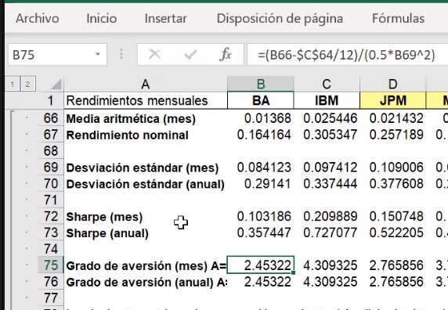
Desviación estándar (mes) | 0.084122955631 | 0.097411560103 | 0.10900612255 | 0.070714044869 | 0.081148803667 | 0.094498333886 | 0.073713038842
Desviación estándar (anual) | 0.29141046647 | 0.33744354269 | 0.37760828519 | 0.24496063704 | 0.28110770185 | 0.32735183104 | 0.25534945691

Sharpe (mes) | 0.10318606179 | 0.20988904724 | 0.15074764454 | 0.13363766461 | 0.11842503809 | 0.10939776064 | 0.063756185591
Sharpe (anual) | 0.35744700329 | 0.72707698755 | 0.52220515892 | 0.46293444981 | 0.41023636573 | 0.37896495932 | 0.22085790548

Grado de aversión (mes) A= | 2.4532 | 4.3093 | 2.7659 | 3.7797 | 2.9187 | 2.3153 | 1.7298
Grado de aversión (anual) A= | -13.0908

La siguiente matrix se hace con: Herramientas/ Analisis de datos/ matriz de correlacion
 | BA | IBM | JPM | MMM | SBC | MO | MCD
BA | 1
IBM | 0.21285325451 | 1
JPM | 0.160739574 | 0.35412535259 | 1
MMM | 0.44427602176 | 0.17522535822 | 0.23539483892 | 1
SBC | 0.28387613434 | 0.18962873019 | -0.0092066567423 | 0.23122105945 | 1
MO | 0.1388807116 | 0.25414811529 | 0.092904380117 | 0.21838470322 | 0.24473806134 | 1
MCD | 0.12480063982 | 0.36052274634 | 0.3367773209 | 0.041169050636 | 0.28722612408 | 0.076292215468 | 1

La siguiente matrix se hace con: herramientas/analisis de datos/covarianzas
 | BA | IBM | JPM | MMM | SBC | MO | MCD
BA | 0.0069606606533 | 0.0017156422478 | 0.0014498051666 | 0.0025995279574 | 0.0019061055361 | 0.0010859304797 | 0.00076119699614
IBM | 0.0017156422478 | 0.0093334544673 | 0.0036986209548 | 0.0011872291479 | 0.0014744096775 | 0.0023011395625 | 0.0025462960742
JPM | 0.0014498051666 | 0.0036986209548 | 0.011687542381 | 0.0017847398609 | -8.0104401521E-05 | 0.00094130994801 | 0.0026617021799
MMM | 0.0025995279574 | 0.0011872291479 | 0.0017847398609 | 0.004918501123 | 0.0013050784051 | 0.0014354017173 | 0.00021107765605
SBC | 0.0019061055361 | 0.0014744096775 | -8.0104401521E-05 | 0.0013050784051 | 0.0064771754131 | 0.0018459894046 | 0.0016899419638
MO | 0.0010859304797 | 0.0023011395625 | 0.00094130994801 | 0.0014354017173 | 0.0018459894046 | 0.0087835427284 | 0.00052272119381
MCD | 0.00076119699614 | 0.0025462960742 | 0.0026617021799 | 0.00021107765605 | 0.0016899419638 | 0.00052272119381 | 0.0053445364872

Portafolio con minima varia (2)
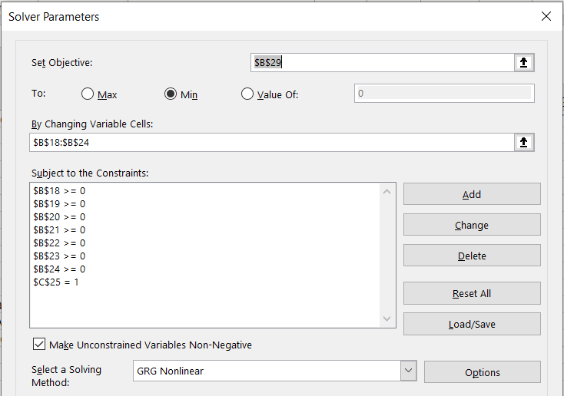
Un portafolio contiene las 7 acciones que se muestran en la hoja "Acciones". Calcular el porcentaje de inversión en cada una, para tener la mínima varianza en el portafolio (suponer que la media aritmética y desviación típica (estándar) son un buen estimador del futuro).

Solución:

La siguiente matrix se hace con: herramientas/analisis de datos/covarianzas
 | BA | IBM | JPM | MMM | SBC | MO | MCD
BA | 0.0069606606533 | 0.0017156422478 | 0.0014498051666 | 0.0025995279574 | 0.0019061055361 | 0.0010859304797 | 0.00076119699614
IBM | 0.0017156422478 | 0.0093334544673 | 0.0036986209548 | 0.0011872291479 | 0.0014744096775 | 0.0023011395625 | 0.0025462960742
JPM | 0.0014498051666 | 0.0036986209548 | 0.011687542381 | 0.0017847398609 | -8.0104401521E-05 | 0.00094130994801 | 0.0026617021799
MMM | 0.0025995279574 | 0.0011872291479 | 0.0017847398609 | 0.004918501123 | 0.0013050784051 | 0.0014354017173 | 0.00021107765605
SBC | 0.0019061055361 | 0.0014744096775 | -8.0104401521E-05 | 0.0013050784051 | 0.0064771754131 | 0.0018459894046 | 0.0016899419638
MO | 0.0010859304797 | 0.0023011395625 | 0.00094130994801 | 0.0014354017173 | 0.0018459894046 | 0.0087835427284 | 0.00052272119381
MCD | 0.00076119699614 | 0.0025462960742 | 0.0026617021799 | 0.00021107765605 | 0.0016899419638 | 0.00052272119381 | 0.0053445364872
Desviación estándar (anual) | 0.29141046647 | 0.33744354269 | 0.37760828519 | 0.24496063704 | 0.28110770185 | 0.32735183104 | 0.25534945691

w1 | 10.3%
w2 | 2.8%
w3 | 4.5%
w4 | 27.6%
w5 | 12.8%
w6 | 13.1%
w7 | 28.8%
 |  | 100.0%

Varianza portafolio | 0.002155016372
Varianza anual | 0.025860196464
Desviación portafolio (anual) | 0.16081105828 | Ir a herramientas/solver poner:

